表紙
成 田 市 統 計 書

令 和 ６ 年 版

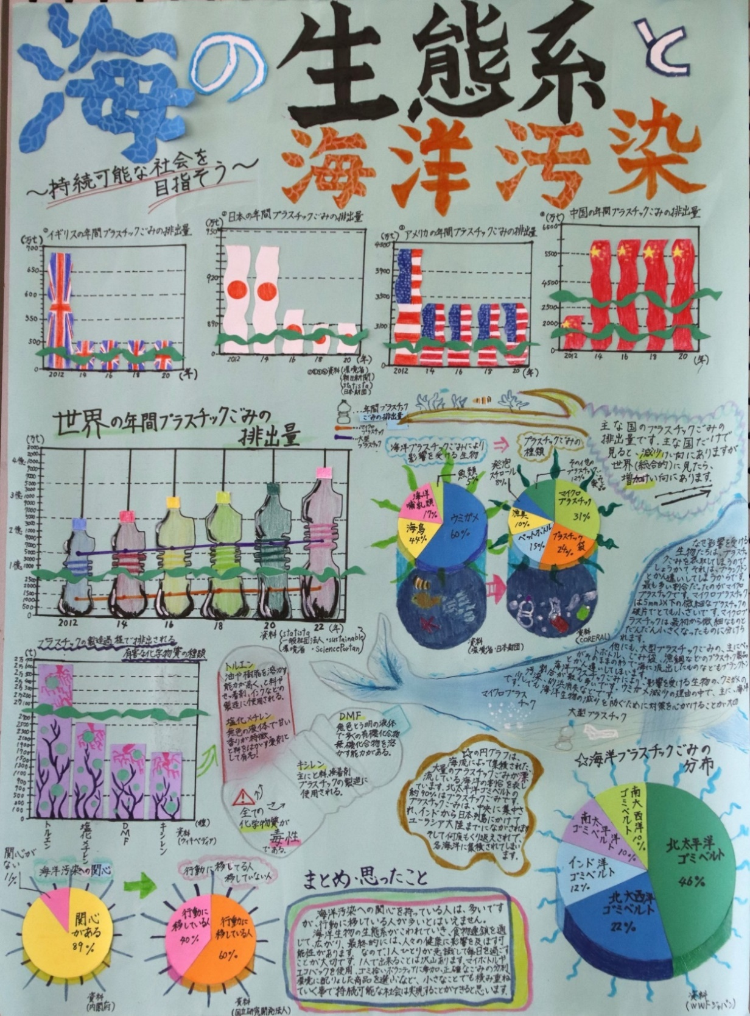

 | 令和６年度成田市統計グラフコンクール 市長賞作品 「海の生態系と海洋汚染」
 |  | 成田市立玉造小学校 ６年 松本 美月 さん

成 田 市

市民のくらし
 | 市民の |  | くらし

出生 １日に２．２人 |  |  |  |  | 市職員 市民１２１．８人に１人
（令和５年度） |  |  |  |  | （令和６年４月１日現在）

墓
引越し

 |  |  |  |  | 人口密度
結婚 １日に１．６件 | 死亡 １日に３．９人 | 離婚 １日に０．６件 | 転出 １日に２９．４人 | 転入 １日に３５人 | １K㎡あたり６２３．６人
（令和５年度） | （令和５年度） | （令和５年度） | （令和５年度） | （令和５年度） | （令和６年４月１日現在）

世帯人口 １世帯２．０人 | 平均年齢 ４４．７才 | 火災発生 ６．０日に１件 | 消防職員 市民５３６．２人に１人 | 救急出動 １日に２３．６件 | 交通事故 １日に１．１件
（令和６年３月３１日現在） | （令和６年３月３１日現在） | （令和５年度） | （令和６年４月１日現在） | （令和５年度） | （令和５年度）

 |  | 市の予算 | 歯科医師 |  | 市立保育園保育士
電話機数 １世帯に０．２台 | 市民相談 １日に５．０件 | １人あたり４９３，０３５円 | 市民１５８８．３人に１人 | 医師 市民２２８．５人に１人 | 園児４．０人に１人
（令和６年３月３１日現在） | （令和５年度） | （令和６年度） | （令和４年１２月３１日現在） | （令和４年１２月３１日現在） | （令和６年４月１日現在）

 |  |  |  |  | 教員 小学生１４．９人に１人
 | 成田空港旅客数 |  |  | 市立図書館の貸出冊数 | 中学生１３．１人に１人
航空機発着回数 １日に６００回 | １日に９６，３３７人 | 航空貨物取扱量 １日に５，０４５ｔ | ゴミ収集量 １世帯１日に１.９㎏ | １人あたり７．７冊 | 義務教育学生１０．５人に１人
（令和５年度） | （令和５年度） | （令和５年度） | （令和５年度） | （令和５年度） | （令和６年５月１日現在）

 | 京成成田駅乗降人員
JR東日本成田駅乗車人員 | １日に乗車５５，７５９人 | 空港駅乗車人員 | 乗用自動車(軽自動車･乗用を含む) | 上水道給水量（家庭用）
１日に２７，７２６人 | 降車５４，２８２人 | １日に乗車４１，５８９人 | １世帯に１．２台 | １世帯１日に０．６㎥ | 都市公園 １人あたり９．７９㎡
（令和５年度） | （令和５年度） | （令和５年度） | （令和６年３月３１日現在） | （令和５年度） | （令和６年４月１日現在）

市章・市民憲章
市 章

平成18年4月29日制定


市章の意味
成田市の頭文字「N」を人
の姿に重ね合わせたイメージ
をデザインし，四肢の伸びは
躍動感と疾走感，中央の赤は
成田市民の熱い情熱,｢NARITA｣
は日本と世界との交流拠点と
しての国際空港都市を表し，
成田市の明るい未来への飛躍
とさらなる繁栄への願いが込
められています。

 | 成田市民憲章

 |  | 昭和46年11月3日制定

 | 信仰のまち，世界に通ずるまち成田はわたくしたちのふ
 | るさとです。
 | ゆたかな自然と文化にめぐまれてきたわたくしたち成田
 | 市民は，大きな希望と誇りをもって世界に伸びようとして
 | います。
 | わたくしたちは，成田のかがやかしい発展とおたがいの
 | しあわせをねがい，この市民憲章をさだめます。

 | １．親切な心で 平和な成田をつくりましょう。
 | １．よろこんで働き 豊かな成田をつくりましょう。
 | １．きまりをまもり 住みよい成田をつくりましょう。
 | １．自然と文化を大切にし 美しい成田をつくりましょう。
 | １．若い力をそだて 明るい成田をつくりましょう。

シンボルマーク・市の花・市の木

シンボルマーク
 | 市制40周年を記念してシンボルマークを制定しました。
 | 歴史的な門前町の門の字と成田の頭文字ｎを背景にして，
 | ふるさと からだ こころ
 | 本市の基本理念“自然，健康，愛情”あふれる未来の姿と
 | 成田空港へさまざまな国から飛来するイメージを三つの翼
 | で表し，門前町の“静”と空港都市の“動”を象徴化した
 | ものです。
 | （平成6年4月1日制定）

 |  | 市 の 花
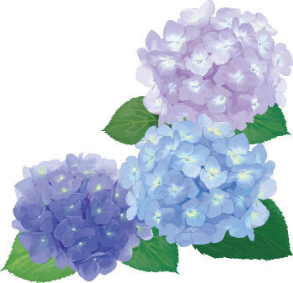
市制40周年を記念して，誰もが親しみやすく栽培しやす
い成田市のシンボルとなる花に“あじさい”が選定されま
した。
（平成6年4月1日指定）

 |  | あ じ さ い

市 の 木
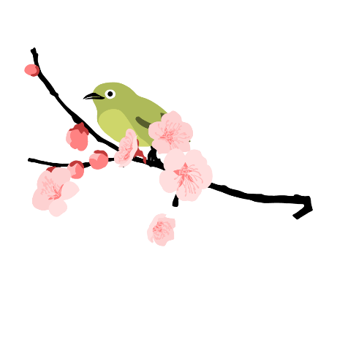
 | 千葉国体の記念事業の一環として成田市の木に“梅”が
 | 選定されました。
 | また，昭和48年より結婚を記念して市民課窓口で苗木を
 | プレゼントしています。
 | （昭和46年4月指定）
梅

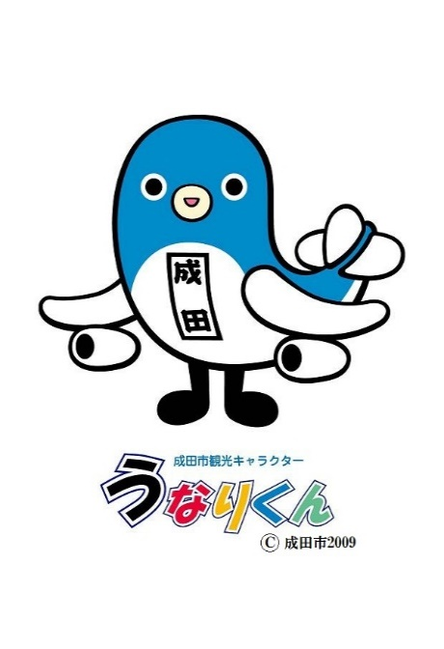
 |  | 成田市観光キャラクター
 |  | うなりくん
名前は成田名物のうなぎと成田，体はうなぎと成田空港
を舞う飛行機のコラボレーション。うなり星からの旅の途
中で着陸した成田空港と成田が気に入り，そのまま住み着
いてしまいました。
現在は，成田市の特別観光大使として，イベントや
インターネットを通じて、成田市のＰＲに努めています。
（平成22年3月29日任命）

市民歌
成田市民歌

 | 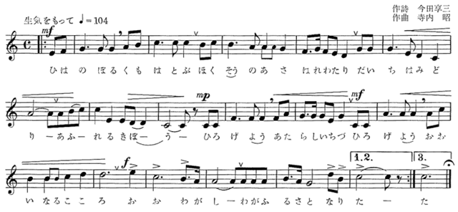

1 | 陽はのぼる 雲はとぶ | 2 | 水は満つ 印旛沼 | 3 | 風は呼ぶ 空高く
 | 北総の朝 晴れわたり |  | 歴史を映し 育くみて |  | 世界を結ぶ 新空港
 | 台地はみどり |  | 家並つづき |  | たかなる胸よ
 | あふれる希望 |  | 広野はゆたか |  | のびゆく郷土
 | ひろげよう 新しい地図 |  | たたえよう 栄ある文化 |  | はばたこう 若い力よ
 | ひろげよう 大いなるこころ |  | たたえよう 輝く山河 |  | はばたこう 平和な空へ
 | おお わが市 |  | おお わが市 |  | おお わが市
 | わがふるさと成田 |  | わがふるさと成田 |  | わがふるさと成田

うなりくんソング
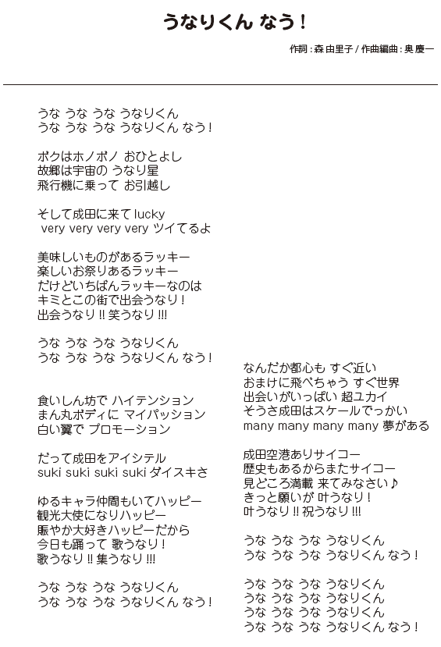

目次
目次
統 計 グ ラ フ
 |  | 頁 | 10 | 基準地価格一覧 ･･･････････････････ | 10
 |  |  | 11 | 気象 ･････････････････････････････ | 11
1 | 気温と降水量 ･････････････････････ | 2 | 12 | 台風等の被害 ･････････････････････ | 13
2 | 土地の地目別面積 ･････････････････ | 2
3 | 人口動態 ･････････････････････････ | 16 | 2 人口
4 | 人口と世帯 ･･･････････････････････ | 16 | 1 | 住民基本台帳人口 ･････････････････ | 20
5 | 国勢調査年齢別人口 ･･･････････････ | 16 | 2 | 人口動態 ･････････････････････････ | 21
6 | 国勢調査地区別人口 ･･･････････････ | 17 | 3 | 大字別人口・世帯数 ･･･････････････ | 22
7 | 県内市町村別国勢調査人口増減 ･･････ | 18 | 4 | 国勢調査人口・世帯数 ･････････････ | 26
8 | 年齢３区分別人口と割合の推移･･･････ | 19 | 5 | 年齢（5歳階級,3区分）別人口 ･･････ | 28
9 | 事業所数と従業者数 ･･･････････････ | 38 | 6 | 昼間人口 ･････････････････････････ | 29
10 | 地区別事業所数 ･･･････････････････ | 38 | 7 | 人口集中地区人口 ･････････････････ | 30
11 | 専兼業別農家数と農家人口 ･････････ | 52 | 8 | 県内各市の人口 ･･･････････････････ | 31
12 | 地区別専兼業別農家数(販売農家) ･･･ | 52 | 9 | 県内各市の高齢者人口 ･････････････ | 32
13 | 成田市公設地方卸売市場 |  | 10 | 国籍別外国人住民人口 ･････････････ | 33
 | 青果物年度別取扱高推移 ･･･････････ | 60 | 11 | 産業（大分類）別常住地・従業地
14 | 成田市公設地方卸売市場 |  |  | 就業人口（15歳以上） ･････････････ | 34
 | 水産物年度別取扱高推移 ･･･････････ | 61 | 12 | 産業（大分類）別就業人口
15 | 成田国際空港国際線旅客数 ･････････ | 76 |  | （15歳以上） ･････････････････････ | 35
16 | 成田国際空港国際線発着回数 ･･･････ | 76 | 13 | 労働力状態男女別人口
17 | ごみ処理の状況 ･･･････････････････ | 92 |  | （15歳以上） ･････････････････････ | 36
18 | 救急業務の推移 ･･･････････････････ | 110
19 | 種別火災発生件数の推移 ･･･････････ | 110 | 3 事業所
20 | 小・中学・義務教育学校数と |  | 1 | 産業別事業所数及び従業者数 ･･･････ | 39
 | 児童・生徒数･･････････････････････ | 118 | 2 | 産業（中分類）別事業所数及び
21 | 小・中学・義務教育学校教員数･･････ | 118 |  | 従業者数（公務を除く） ･･･････････ | 40
22 | 一般会計歳入歳出予算 ･････････････ | 138 | 3 | 大字別・産業別事業所数
 |  |  |  | （公務を除く） ･･･････････････････ | 42
統 計 表
 |  |  | 4 農林漁業
 |  | 頁 | 1 | 農家戸数・農業従事者数
1 土地・気象 |  |  |  | 及び農家人口 ･････････････････････ | 53
1 | 位置 ･････････････････････････････ | 3 | 2 | 地区別農家戸数・農業
2 | 地形と地質 ･･･････････････････････ | 4 |  | 従事者数及び農家人口(販売農家) ･･･ | 53
3 | 沿革 ･････････････････････････････ | 5 | 3 | 経営耕地(種類別)面積 ･････････････ | 54
4 | 主な河川（一級河川） ･････････････ | 6 | 4 | 地区別経営耕地面積(販売農家) ･････ | 54
5 | 主な池沼 ･････････････････････････ | 6 | 5 | 農地転用状況 ･････････････････････ | 55
6 | 地目別面積 ･･･････････････････････ | 7 | 6 | 地区別・地目別農地転用面積 ･･･････ | 55
7 | 都市計画区域面積及び人口集中 |  | 7 | 農用機械保有台数･･････････････････ | 56
 | 地区等の面積 ･････････････････････ | 7 | 8 | 主要農作物種類別作付面積及び
8 | 大字別面積 ･･･････････････････････ | 8 |  | 収穫量 ･･･････････････････････････ | 56
9 | 地価公示価格一覧 ･････････････････ | 9 | 9 | 家畜・家きん飼養頭羽数 ･･･････････ | 57
10 | 果樹種類別栽培農家数及び栽培面積 ･ | 57 | 8 建設
11 | 印旛沼漁業経営体数及び漁船数 ･････ | 57 | 1 | 道路概況 ･････････････････････････ | 84
12 | 印旛沼漁業種類別のべ経営体数 ･････ | 58 | 2 | 下水道普及状況 ･･･････････････････ | 84
13 | 養殖方法別経営体数(内水面養殖) ･･･ | 58 | 3 | 国道及び県道の状況 ･･･････････････ | 85
14 | 淡水魚養殖生産高(内水面養殖) ･････ | 58 | 4 | 建築確認申請件数の状況 ･･･････････ | 86
 |  |  | 5 | 建築物用途別面積 ･････････････････ | 86
5 製造業・商業 |  |  | 6 | 建築物構造別面積 ･････････････････ | 87
1 | 産業（中分類）別事業所数及び |  | 7 | 市営住宅の状況 ･･･････････････････ | 87
 | 従業者数 ･････････････････････････ | 62
2 | 産業（中分類）別製造品 |  | 9 観光
 | 出荷額等 ･････････････････････････ | 63 | 1 | 成田山初詣客 ･････････････････････ | 90
3 | 産業（中分類）別商店数及び |  | 2 | 交通機関別来成者数 ･･･････････････ | 90
 | 従業者数 ･････････････････････････ | 64
4 | 産業（中分類）別年間商品販売額 |  | 10 衛生・公害
 | 及び商品手持額 ･･･････････････････ | 65 | 1 | 予防接種実施状況 ･････････････････ | 93
5 | 産業（小分類）別商店数等 ･････････ | 66 | 2 | 健康診査実施状況 ･････････････････ | 93
6 | 成田市公設地方卸売市場取扱高 ･････ | 67 | 3 | 幼児健康診査実施状況 ･････････････ | 93
7 | 成田市公設地方卸売市場 |  | 4 | がん検診実施状況 ･････････････････ | 94
 | 主要取扱品目 ･････････････････････ | 67 | 5 | 結核予防事業･肺がん検診実施状況 ･･ | 95
 |  |  | 6 | 母親学級実施状況 ･････････････････ | 95
6 市民生活 |  |  | 7 | ことばの相談室の利用状況 ･････････ | 95
1 | 上水道の状況 ･････････････････････ | 70 | 8 | 成田市急病診療所利用状況 ･････････ | 96
2 | 簡易水道の状況 ･･･････････････････ | 71 | 9 | 感染症患者発生状況 ･･･････････････ | 96
3 | 市内金融機関の状況 ･･･････････････ | 71 | 10 | 医療関係施設数 ･･･････････････････ | 97
4 | 市民相談の状況 ･･･････････････････ | 72 | 11 | 狂犬病予防の状況 ･････････････････ | 97
5 | 各種証明書の発行状況 ･････････････ | 72 | 12 | ごみ処理の状況 ･･･････････････････ | 98
6 | 地区別自治会数････････････････････ | 73 | 13 | し尿処理の状況 ･･･････････････････ | 98
 |  |  | 14 | 八富成田斎場使用状況 ･････････････ | 98
7 運輸・通信 |  |  | 15 | 大気汚染測定結果 ･････････････････ | 99
1 | 車種別自動車保有台数 ･････････････ | 77 | 16 | 公害苦情の受理件数 ･･･････････････ | 99
2 | 電話施設の状況 ･･･････････････････ | 77 | 17 | 主要河川水質調査結果 ･････････････ | 100
3 | 定期バスの運行及び利用状況 ･･･････ | 78
4 | 成田市コミュニティバスの運行 |  | 11 民生・労働
 | 及び利用状況 ･････････････････････ | 79 | 1 | 保育園等の状況 ･･･････････････････ | 102
5 | 成田市オンデマンド交通利用状況････ | 79 | 2 | 生活保護の状況 ･･･････････････････ | 103
6 | 成田国際空港旅客数 ･･･････････････ | 80 | 3 | 生活保護費の状況 ･････････････････ | 103
7 | 成田国際空港航空機発着回数 ･･･････ | 80 | 4 | はり・きゅう・マッサージ等
8 | 成田国際空港貨物取扱量 ･･･････････ | 80 |  | 施設利用者の助成状況 ･････････････ | 104
9 | 航空機燃料供給状況 ･･･････････････ | 82 | 5 | 障害者手帳所持者数 ･･･････････････ | 104
10 | JR東日本旅客輸送状況 |  | 6 | 赤坂ふれあいセンター及びこども
 | （年間乗車数） ･･･････････････････ | 82 |  | 発達支援センターの利用状況 ･･･････ | 104
11 | 京成電鉄旅客輸送状況 |  | 7 | 国民健康保険の加入状況 ･･･････････ | 105
 | （年間乗降車数） ･････････････････ | 82 | 8 | 国民健康保険の給付状況 ･･･････････ | 105
 |  |  | 9 | 介護保険の認定状況 ･･･････････････ | 106
10 | 介護保険の給付状況 ･･･････････････ | 106 | 24 | 国指定重要文化財 ･････････････････ | 134
11 | 福祉年金の状況 ･･･････････････････ | 106 | 25 | 国登録有形文化財 ･････････････････ | 134
12 | 国民年金(拠出年金)の加入状況 ･････ | 107 | 26 | 県指定文化財 ･････････････････････ | 135
13 | 国民年金(拠出年金)の給付状況 ･････ | 107 | 27 | 県登録文化財 ･････････････････････ | 135
14 | 一般職業紹介の状況 ･･･････････････ | 108 | 28 | 市指定文化財 ･････････････････････ | 136

12 消防・公安 |  |  | 14 財政
1 | 消防職員数 ･･･････････････････････ | 111 | 1 | 一般会計歳入決算額 ･･･････････････ | 139
2 | 常設消防機械の保有状況 ･･･････････ | 111 | 2 | 市税の内訳 ･･･････････････････････ | 140
3 | 消防水利施設数 ･･･････････････････ | 112 | 3 | 市有財産の状況 ･･･････････････････ | 140
4 | 消防団の状況 ･････････････････････ | 112 | 4 | 一般会計歳出決算額（目的別） ･･････ | 141
5 | 災害発生時避難場所数 ･････････････ | 113 | 5 | 一般会計歳出決算額（性質別） ･･････ | 141
6 | 原因別救急車出動状況 ･････････････ | 113 | 6 | 特別会計歳入歳出決算額 ･･･････････ | 142
7 | 火災発生状況 ･････････････････････ | 114
8 | 原因別火災発生件数 ･･･････････････ | 114 | 15 公務員・選挙
9 | 犯罪発生状況 ･････････････････････ | 115 | 1 | 職種別市職員数 ･･･････････････････ | 144
10 | 交通事故件数 ･････････････････････ | 116 | 2 | 選挙人名簿登録者数 ･･･････････････ | 144
11 | 年齢別交通事故死亡者数 ･･･････････ | 116 | 3 | 選挙の執行状況 ･･･････････････････ | 145
12 | 原因別交通死亡事故件数及び |  | 4 | 歴代市長及び議長 ･････････････････ | 147
 | 死亡者数 ･････････････････････････ | 116 | 5 | 行政組織図 ･･･････････････････････ | 148

成 田 市 略 年 表
13 教育・文化
1 | 小学校の状況 ･････････････････････ | 119 |  | ･･････････････････ | 151
2 | 中学校の状況 ･････････････････････ | 120
市 内 官 公 署 等 一 覧
3 | 義務教育学校の状況････････････････ | 121
4 | 児童ホームの状況 ･････････････････ | 122 |  | ･･･････････ | 165
5 | 幼稚園の状況 ･････････････････････ | 122
6 | 認定こども園の状況 ･･･････････････ | 122
7 | 高等学校の状況 ･･･････････････････ | 123
8 | 専修学校の状況 ･･･････････････････ | 123
9 | 大学の状況 ･･･････････････････････ | 123
10 | 児童の体格（小学6年生） ･･････････ | 124
11 | 生徒の体格（中学3年生） ･･････････ | 124
12 | 児童の運動能力及び体力 ･･･････････ | 125
13 | 生徒の運動能力及び体力 ･･･････････ | 126
14 | 公民館の利用状況 ･････････････････ | 127
15 | 成田国際文化会館の利用状況 ･･･････ | 128
16 | コミュニティセンターの利用状況 ･･･ | 129
17 | 文化芸術センターの利用状況 ･･･････ | 129
18 | 成田市立図書館の状況 ･････････････ | 130
19 | 映画会の視聴者数 ･････････････････ | 132
20 | 成田山仏教図書館の蔵書数 ･････････ | 132
21 | 成田山仏教図書館の利用状況 ･･･････ | 132
22 | スポーツ施設の利用状況 ･･･････････ | 133
23 | 文化財指定物件一覧 ･･･････････････ | 134

